상품제안서
공기정화식물 공기 톡톡 (생화) | 상품코드: F00574

 |  |  |  |  |  |  | 02-412-0044 | www.easy1.co.kr
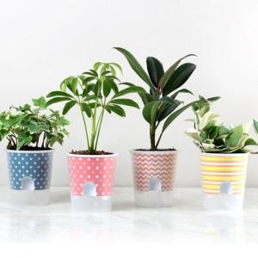 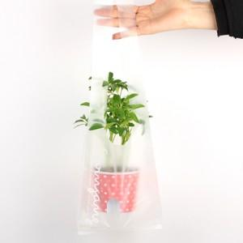

【상세/제작정보】 | * 자동물공급기능 저면관수 화분 / 물주입구로 편안하게 물공급 / 반투명으로 쉽게 물양이 체크되는 화분 / 실내공기를 맑게 정화해주는 공기정화식물

【인쇄/포장옵션】 | 스티커 / 포장불가능

【공급단가】 | 수량 | 100~ | 500~ | 1,000~ | 2,000~ | 3,000~
*VAT별도 | 단가 | 4,110원 | 3,960원 | 3,810원 | 3,660원 | 3,560원

【상품 URL】 | https://dev.easy1.co.kr:443/src/goods_detail.php?gdno=574

